Ёжики
 |  | 8 (800) 511-64-30 Бесплатно по России |  | 8 (977) 831-44-26 подключен WhatsApp |  | positarium.ru |  | mail@positarium.ru |  | Итого, шт | Сумма
Фото | Артикул | Название | Цена, руб | Наличие, шт (или под заказ) | Срок производства | Минимальный заказ производство | В коробе | Заказ / шт заполняет клиент | Сумма, руб | 0 | - ₽
 | 7011-0001 | Оригинальная фоторамка «Цветок в горшке» | 32.50 ₽ | Под заказ | 20-30 дней |  | 480 | 0 | 0
 | 7011-0002 | Оригинальная фоторамка «Цветок» | 30.88 ₽ | Под заказ | 20-30 дней |  | 960 | 0 | 0
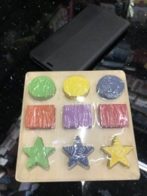 | 7011-0003 | Рамка-вкладыш «Геометрические фигуры» | 91.00 ₽ | Под заказ | 20-30 дней |  | 270 | 0 | 0
 | 7011-0004 | Волчок «Весело кружимся» | 26.00 ₽ | Под заказ | 20-30 дней |  | 1200 | 0 | 0
 | 7011-0005 | Деревянные цифры «Глазастик» | 74.75 ₽ | Под заказ | 20-30 дней |  | 500 | 0 | 0
 | 7011-0006 | Деревянная юла «Зверюшки» | 34.13 ₽ | Под заказ | 20-30 дней |  | 1200 | 0 | 0
 | 7011-0007 | Красочный деревянный волчок | 48.75 ₽ | Под заказ | 20-30 дней |  | 288 | 0 | 0
 | 7011-0008 | Деревянный конструктор | 87.75 ₽ | Под заказ | 20-30 дней |  |  | 0 | 0
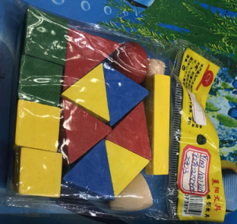 | 7011-0009 | Деревянный цветной конструктор | 45.50 ₽ | Под заказ | 20-30 дней |  |  | 0 | 0
 | 7011-0010 | Деревянные цветные кубики | 42.25 ₽ | Под заказ | 20-30 дней |  |  | 0 | 0
 | 7011-0011 | Деревянная игрушка раскраска | 61.75 ₽ | Под заказ | 20-30 дней |  |  | 0 | 0
 | 7011-0012 | Игрушка «Лабиринт-каталка» для моторики рук | 152.75 ₽ | Под заказ | 20-30 дней |  |  | 0 | 0
 | 7011-0013 | Рамка- вкладыш «Пазл» | 26.00 ₽ | Под заказ | 20-30 дней |  |  | 0 | 0
 | 7011-0014 | Деревянные пазлы «Геометрия» | 22.75 ₽ | Под заказ | 20-30 дней |  |  | 0 | 0
 | 7011-0015 | Деревянные цветные пазлы | 42.25 ₽ | Под заказ | 20-30 дней |  |  | 0 | 0

